상품제안서
주문제작 키캡 키링 굿즈 | 상품코드: S47374

 |  |  |  |  |  |  | 02-713-8555 | www.synergygift.co.kr
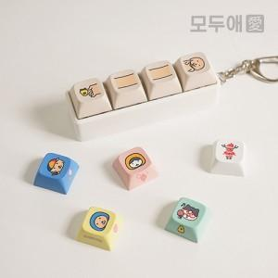 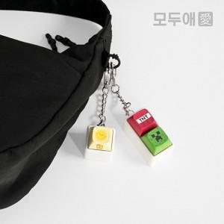 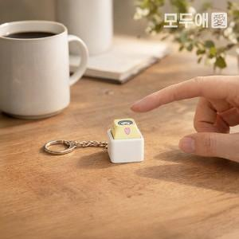

【상세/제작정보】 | <p><span style="font-size: 14pt;"></span><b><span style="font-size: 14pt;">&nbsp;</span><span style="font-size: 14pt;"> * 키캡 - </span><span style="font-size: 14pt;">최신 교체식 키보드에는 호환 가능합니다.</span></b>​</p>

【인쇄/포장옵션】 | 컬러승화전사 / OPP(비닐)

【공급단가】 | 수량 | 100~ | 500~ | 1,000~ | 3,000~ | 5,000~
*VAT별도 | 1구 | 2,750원 | 2,550원 | 2,480원 | 2,430원 | 2,390원
 | 2구 | 4,100원 | 3,870원 | 3,770원 | 3,710원 | 3,640원
 | 3구 | 5,400원 | 5,100원 | 4,950원 | 4,870원 | 4,780원
 | 4구 | 6,700원 | 6,290원 | 6,140원 | 6,040원 | 5,940원

【상품 URL】 | https://www.synergygift.co.kr:443/src/goods_detail.php?gdno=47374

